Sheet1
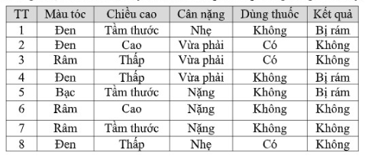

Xác định các lớp (giá trị của nhãn lớp) và tính xác suất ban đầu P(lớp) cho mỗi lớp.
Trong trường hợp này, có 2 lớp "Không" và "Có" cho thuộc tính "Kết quả".
P(Không) = 5/8 = 0.625
P(Có) = 3/8 = 0.375

Xác định các thuộc tính và giá trị của chúng.
Các thuộc tính là: TT, Màu tóc, Chiều cao, Cân nặng, Dùng thuốc.
Tính xác suất điều kiện P(giá trị thuộc tính | lớp) cho mỗi giá trị thuộc tính với mỗi lớp.
thuộc tính "Màu tóc":
P(Màu tóc=Đen | Không) = 4/5 = 0.8 (Có 4 dòng trong lớp "Không" có Màu tóc=Đen)
P(Màu tóc=Bạc | Không) = 1/5 = 0.2
P(Màu tóc=Rậm | Không) = 0

P(Màu tóc=Đen | Có) = 1/3 (Có 1 dòng trong lớp "Có" có Màu tóc=Đen)
P(Màu tóc=Bạc | Có) = 0
P(Màu tóc=Râm | Có) = 2/3

Thuộc tính "Chiều cao":
P(Chiều cao=Tầm thước | Không) = 3/5 = 0.6
P(Chiều cao=Cao | Không) = 2/5 = 0.4
P(Chiều cao=Thấp | Không) = 0
P(Chiều cao=Tầm thước | Có) = 1/3 = 0.33
P(Chiều cao=Cao | Có) = 1/3 = 0.33
P(Chiều cao=Thấp | Có) = 1/3 = 0.33

Thuộc tính "Cân nặng":
P(Cân nặng=Nhẹ | Không) = 2/5 = 0.4
P(Cân nặng=Vừa phải | Không) = 3/5 = 0.6
P(Cân nặng=Nặng | Không) = 0
P(Cân nặng=Nhẹ | Có) = 0
P(Cân nặng=Vừa phải | Có) = 2/3 = 0.67
P(Cân nặng=Nặng | Có) = 1/3 = 0.33

Thuộc tính "Dùng thuốc":
P(Dùng thuốc=Không | Không) = 5/5 = 1
P(Dùng thuốc=Có | Không) = 0
P(Dùng thuốc=Không | Có) = 0
P(Dùng thuốc=Có | Có) = 3/3 = 1

Chọn lớp có xác suất hậu nghiệm cao nhất làm lớp dự đoán cho tập giá trị thuộc tính mới.
Giả sử có một hàng dữ liệu mới với các giá trị:
TT=9, Màu tóc=Râm, Chiều cao=Cao, Cân nặng=Vừa phải, Dùng thuốc=Không
Tính P(Không | giá trị thuộc tính):
P(Không) = 0.625 (tính ở bước 1)
P(TT=9 | Không) = 0 (vì không có TT=9 trong lớp Không)
P(Màu tóc=Râm | Không) = 0
P(Chiều cao=Cao | Không) = 0.4
P(Cân nặng=Vừa phải | Không) = 0.6
P(Dùng thuốc=Không | Không) = 1

P(Không | giá trị thuộc tính) = 0.625 * 0 * 0 * 0.4 * 0.6 * 1 = 0

Tính P(Có | giá trị thuộc tính):
P(Có) = 0.375
P(TT=9 | Có) = 0 (không có TT=9 trong lớp Có)
P(Màu tóc=Rậm | Có) = 2/3 = 0.67
P(Chiều cao=Cao | Có) = 1/3 = 0.33
P(Cân nặng=Vừa phải | Có) = 2/3 = 0.67
P(Dùng thuốc=Không | Có) = 0

P(Có | giá trị thuộc tính) = 0.375 * 0 * 0.67 * 0.33 * 0.67 * 0 = 0

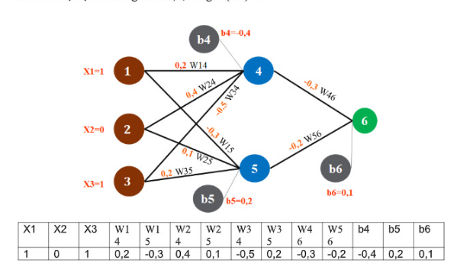

Bước 1: Tính giá trị đầu ra của các nút
O6 = sigmoid(w46O4 + w56O5 + b6) = 0.1 (cho trước)
O5 = sigmoid(w35O3 + w25O2 + b5) = 0.2
O4 = sigmoid(w14X1 + w24X2 + w34*X3 + b4) = 0.4

Bước 2: Tính đạo hàm sai số theo trọng số
δ6 = O6*(1 - O6)(1 - O6) = 0.09
δ5 = O5(1 - O5)w56δ6 = 0.036
δ4 = O4*(1 - O4)w46δ6 = 0.072

Bước 3: Cập nhật trọng số theo công thức
Δw46 = ηδ6O4 = 0.90.090.4 = 0.0324
Δw56 = ηδ6O5 = 0.90.090.2 = 0.0162
Δw34 = ηδ4X3 = 0.90.0721 = 0.0648
Δw24 = ηδ4X2 = 0.90.0720 = 0
Δw14 = ηδ4X1 = 0.90.0721 = 0.0648
Δw35 = ηδ5O3 = 0.90.0361 = 0.0324
Δw25 = ηδ5O2 = 0.90.0360 = 0
Δb6 = ηδ6 = 0.90.09 = 0.081
Δb5 = ηδ5 = 0.90.036 = 0.0324
Δb4 = ηδ4 = 0.90.072 = 0.0648

với các giá trị cập nhật trọng số thu được từ quá trình lan truyền ngược, ta có thể cập nhật lại các trọng số trong mạng neural như sau:
w14_mới = w14_cũ + Δw14 = 0.2 + 0.0648 = 0.2648
w15_mới = w15_cũ + Δw15 = (-0.3) + 0 = -0.3 (không thay đổi vì Δw15 = 0)
w24_mới = w24_cũ + Δw24 = 0.1 + 0 = 0.1 (không thay đổi vì Δw24 = 0)
w25_mới = w25_cũ + Δw25 = (-0.6) + 0 = -0.6 (không thay đổi vì Δw25 = 0)
w34_mới = w34_cũ + Δw34 = 0.3 + 0.0648 = 0.3648
w35_mới = w35_cũ + Δw35 = 0.2 + 0.0324 = 0.2324
w46_mới = w46_cũ + Δw46 = 0.6 + 0.0324 = 0.6324
w56_mới = w56_cũ + Δw56 = 0.3 + 0.0162 = 0.3162
b4_mới = b4_cũ + Δb4 = (-0.4) + 0.0648 = -0.3352
b5_mới = b5_cũ + Δb5 = 0.2 + 0.0324 = 0.2324
b6_mới = b6_cũ + Δb6 = 0.1 + 0.081 = 0.181

